Cover
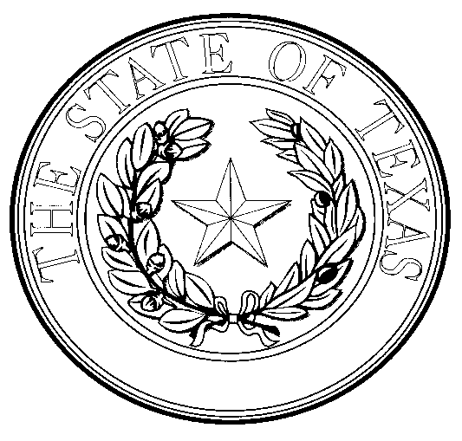

SOLICITUD DE INSPECCIÓN O EXENCIÓN DE CARNES Y AVES DE CORRAL DE TEXAS

Sección de garantía de la inocuidad de la carne de conformidad con la Ley de carne y aves de corral de Texas

ENTREGAR LA SOLICITUD COMPLETADA A: TEXAS DEPARTMENT OF STATE HEALTH SERVICES MEAT SAFETY ASSURANCE SECTION - MAIL CODE 1872 P.O. BOX 149347 AUSTIN, TX 78714-9812 O Correo electrónico para: Tracie.Luna@dshs.texas.gov

MSA-54 REV 6-17-2021 | Empleador y proveedor que ofrece igualdad de oportunidades | Página 1 de 4

